상품제안서
엘지 페리오 치약50g 미세모 칫솔세트 (PP/투명) | 상품코드: F15040

 |  |  |  |  |  |  | 02-412-0044 | www.easy1.co.kr
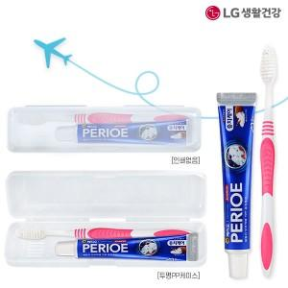

【상세/제작정보】 | 필통 및 소품통으로 재활용가능한 칫솔세트

【인쇄/포장옵션】 | UV인쇄 / 포장불가능

【공급단가】 | 수량 | 500~ | 1,000~ | 2,000~ | 3,000~ | 10,000~
*VAT별도 | 단가 | 1,000원 | 970원 | 940원 | 890원 | 850원

【상품 URL】 | https://easy1.co.kr:443/src/goods_detail.php?gdno=15040

